LEY_Transparencia
Guía Matriz de Cumplimiento V.4 Ley 1712 de 2014, Decreto 103 de 2015, compilado en el Decreto 1081 de 2015 y Resolución MinTIC 3564 de 2015 (Tipo de formulario: Sujeto Obligado Tradicional)
Nombre del sujeto obligado: |  | SECRETARIA JURIDICA DISTRITAL
Identificación del sujeto obligado: |  | 899999061-9
Fecha revisión página web: |  | 2020-03-02
Categoría de información |  |  | Explicación | Normatividad | Cumplimiento |  |  | Observaciones de la Verificación de Cumplimiento
Categoría | Subcategoría | Descripción |  |  | Sí | No | N/A
1. Mecanismos de contacto con el sujeto obligado. | 1.1. Sección particular | a. Sección particular en la página de inicio del sitio web del sujeto obligado. | Botón de transparencia | Dec. 103, Art. 4 | 1
 | 1.2. Mecanismos para la atención al ciudadano | a. Espacios físicos destinados para el contacto con la entidad. | Puntos de atención al ciudadano. | Art. 9, lit a), Ley 1712 de 2014 | 1
 |  | b. Teléfonos fijos y móviles, líneas gratuitas y fax, incluyendo el indicativo nacional e internacional, en el formato (57+Número del área respectiva). | Mínimo el teléfono fijo con indicativo. |  | 1
 |  | c. Correo electrónico institucional. |  |  | 1
 |  | d. Correo físico o postal. | Dirección de correspondencia. |  | 1
 |  | e. Link al formulario electrónico de solicitudes, peticiones, quejas, reclamos y denuncias. |  |  | 1
 | 1.3. Localización física, sucursales o regionales, horarios y días de atención al público | a. Ubicación del sujeto obligado. | Dirección de la sede principal | Art. 9, lit a) Ley 1712 de 2014 | 1
 |  | b. Ubicación fisíca de sedes, áreas, regionales, etc. | Direcciones de cada una de sus sedes, áreas, divisiones, departamentos y/o regionales (incluyendo ciudad y departamento de ubicación). |  | 1
 |  | c. Horarios y días de atención al público. |  |  | 1
 |  | d. Enlace a los datos de contacto de las sucursales o regionales. | Directorio con los datos de contacto de las sucursales o regionales con extensiones y correos electrónicos. |  | 1
 | 1.4. Correo electrónico para notificaciones judiciales | a. Disponible en la sección particular de transparencia. |  | Art. 9, lit f), Ley 1712 de 2014 | 1
 |  | b. Disponible en el pie de página principal. |  |  | 1
 |  | c. Disponible en la sección de atención a la ciudadanía. |  |  | 1
 |  | d. Con acuse de recibido al remitente de forma automática. |  |  | 1 |  |  | Verificar con Defensa Judicial
 | 1.5. Políticas de seguridad de la información del sitio web y protección de datos personales | a. Enlace que dirija a las políticas de seguridad de la información, además de las condiciones de uso de la información referente a la protección de datos personales publicada en el sitio web, según lo establecido en la ley 1581 de 2012. | Políticas de seguridad o utilizar la guía técnica de MINTIC sobre estas. https://www.mintic.gov.co/gestionti/615/articles-5482_G2_Politica_General.pdf | Ley 1581 de 2012 | 1 |  |  | ok se ajusto link.
2. Información de interés. | 2.1. Datos abiertos | a. Publicar datos abiertos generados por el sujeto obligado en su sitio web. | Cómo mínimo el Índice de información pública reservada y clasificada y los Registros de Activos de Información deben estar publicados en datos abiertos. | Art. 11, lit. k), Ley 1712 de 2014,Art. 11, Dec. 103/15 | 1
 |  | b. Publicar datos abiertos en el portal www.datos.gov.co. |  |  | 1
 | 2.2. Estudios, investigaciones y otras publicaciones | a. Estudios, investigaciones y otro tipo de publicaciones de interés para ciudadanos, usuarios y grupos de interés, definiendo una periodicidad para estas publicaciones. | El sujeto obligado debe sustentar por qué no le aplica este ítem, en caso tal. |  | 1 |  |  | OK solucionado por la Oficina TIC. El enlace a la biblioteca vistural no esta funcionando, debe ser el siguiente: http://biblioteca.bogotajuridica.gov.co/BJV/portal/ | 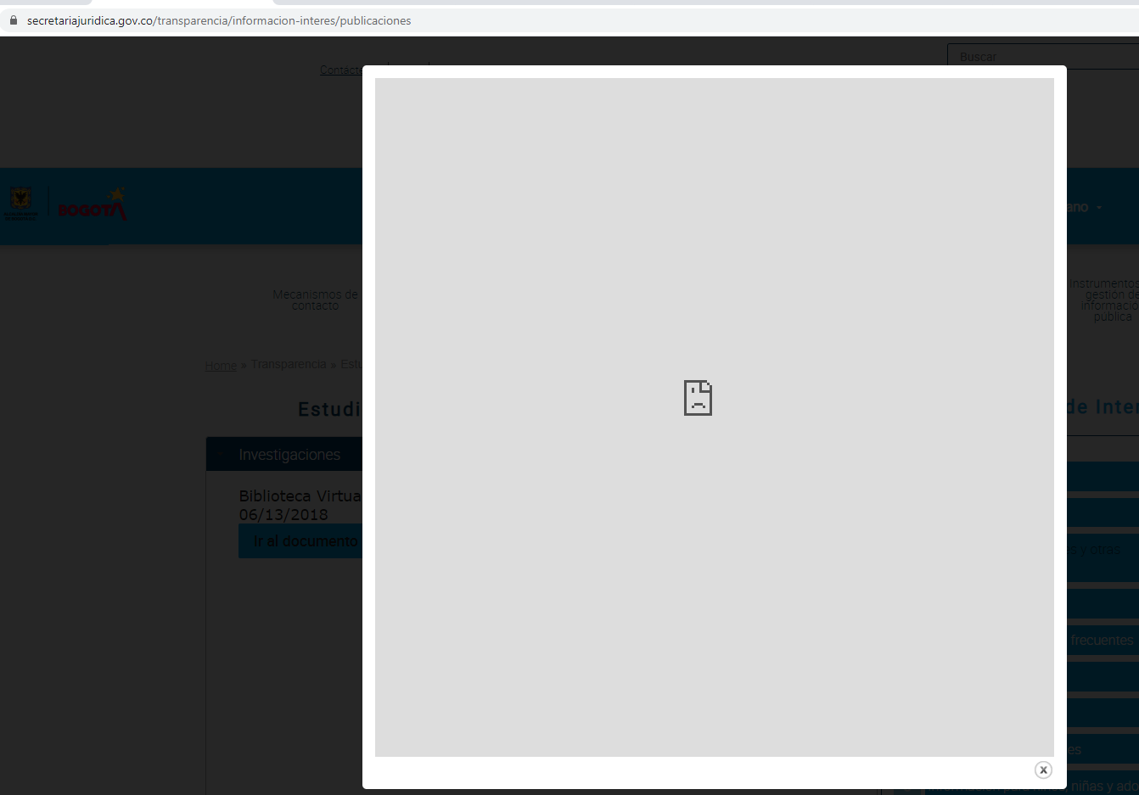
 | 2.3. Convocatorias | a. Convocatorias dirigidas a ciudadanos, usuarios y grupos de interés, especificando objetivos, requisitos y fechas de participación en dichos espacios. |  |  | 1
 | 2.4. Preguntas y respuestas frecuentes | a. Lista de preguntas frecuentes con las respectivas respuestas, relacionadas con la entidad, su gestión y los servicios y trámites que presta. | Esta lista de preguntas y respuestas debe ser actualizada periódicamente de acuerdo con las consultas realizadas por los usuarios, ciudadanos y grupos de interés a través de los diferentes canales disponibles. |  | 1 |  |  | Esta información se debe actualizar, el proceso de atención al ciudadano lo programo en el PAAC 2020.
 | 2.5. Glosario | a. Glosario que contenga el conjunto de términos que usa la entidad o que tienen relación con su actividad. |  |  | 1 |  |  | se realizó actualización del glosario.
 | 2.6. Noticias | a. Sección que contenga las noticias más relevantes para sus usuarios, ciudadanos y grupos de interés y que estén relacionadas con su actividad. |  |  | 1
 | 2.7. Calendario de actividades | a. Calendario de eventos y fechas clave relacionadas con los procesos misionales de la entidad. |  |  | 1 |  |  | Recordar el registro de los eventos al proceso de comunicaciones.
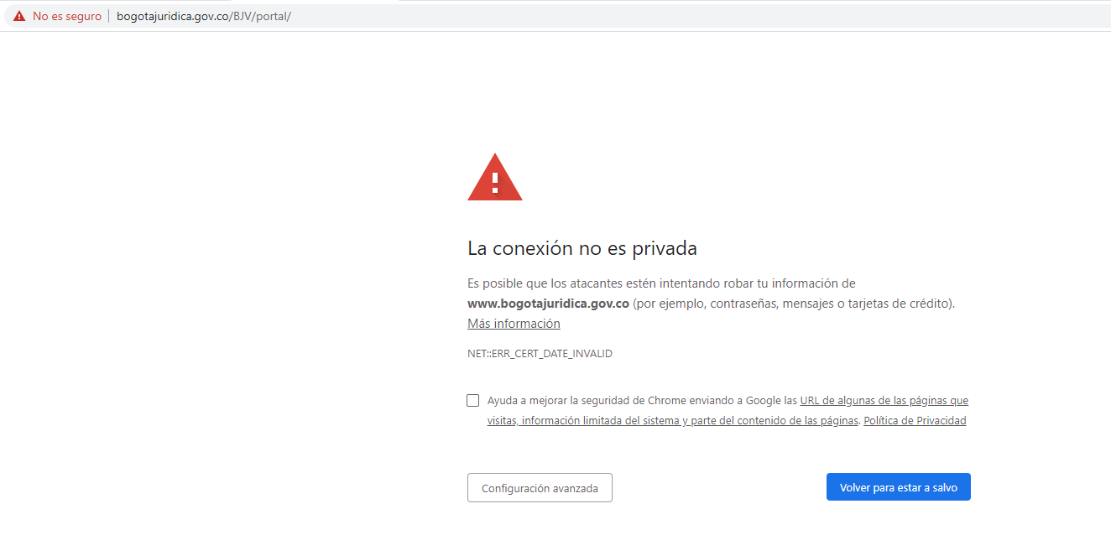
 | 2.8. Información para niñas, niños y adolescentes | a. El sujeto obligado diseña y publica información dirigida para los niños, niñas y adolescentes sobre la entidad, sus servicios o sus actividades, de manera didáctica. |  | Art. 8, Ley 1712 de 2014 | 1 |  |  | Actualizar información, construir nuevos contenidos.
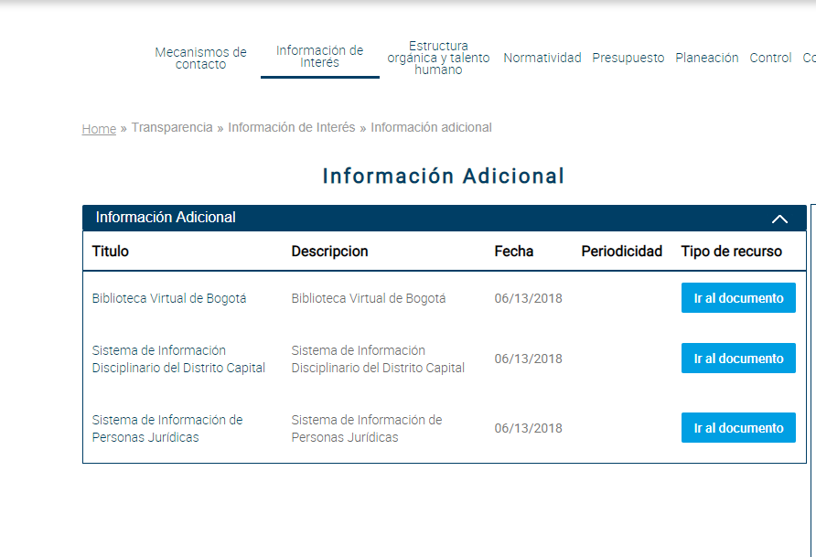
 | 2.9. Información adicional | a. Información general o adicional útil para los usuarios, ciudadanos o grupos de interés. | Considerado como una buena práctica en Transparencia y Acceso a la información Pública, aplicando el principio de máxima publicidad. | Art. 42, Dec. 103, Num. 4 | 1 |  |  | OK, solucionado por la Oficina TIC. No funciona link a biblioteca virtual ,
3. Estructura orgánica y talento humano. | 3.1. Misión y visión | a. Misión y visión de acuerdo con la norma de creación o reestructuración o según lo definido en el sistema de gestión de calidad de la entidad. |  | Art. 42, Dec. 103, Num. 4 | 1
 | 3.2. Funciones y deberes | a. Funciones y deberes de acuerdo con su norma de creación o reestructuración. Si alguna norma le asigna funciones adicionales, éstas también se deben incluir en este punto. |  | Art. 9, lit a), Ley 1712 de 2014 | 1 |  |  | Se realizó actualización de conformidad con el Decreto 798 de 2019.
 | 3.3. Procesos y procedimientos | a. Procesos y procedimientos para la toma de decisiones en las diferentes áreas. |  | Art. 11, lit c), Ley 1712 de 2014 | 1
 | 3.4. Organigrama | a. Estructura orgánica de la entidad. |  | Art. 9, lit a), Ley 1712 de 2014 | 1
 |  | b. Publicado de manera gráfica y legible, en un formato accesible y usable. |  |  | 1
 |  | c. Descripción de la estructura orgánica, donde se dé información general de cada división o dependencia. |  |  | 1
 | 3.5. Directorio de información de servidores públicos y contratistas | Directorio de información de los servidores públicos y contratistas incluyendo aquellos que laboran en las sedes, áreas, divisiones, departamentos y/o regionales según corresponda. | Formato accesible: Ej: Directorio en formato excel con las casillas o columnas que contengan la información descrita.Esta información se debe actualizar cada vez que ingresa o se desvincula un servidor público y contratista. Para las entidades u organismos públicos el requisito se entenderá cumplido a través de un enlace a la publicación de la información que contiene el directorio en el Sistema de Información de Empleo Público – SIGEP. | Art. 9, lit c), Ley 1712 de 2014 Art. 5, Dec 103 de 2015 Par.1 | 1 |  |  | Se actualizó directorio tanto de servidores como contratistas.
 |  | Publicado en formato accesible y reutilizable, con la siguiente información: |  |  | 1
 |  | a. Nombres y apellidos completos. | Formato accesible: Ej: Directorio en formato excel con las casillas o columnas que contengan la información descrita.Esta información se debe actualizar cada vez que ingresa o se desvincula un servidor público y contratista. Para las entidades u organismos públicos el requisito se entenderá cumplido a través de un enlace a la publicación de la información que contiene el directorio en el Sistema de Información de Empleo Público – SIGEP. |  | 1
 |  | b. País, Departamento y Ciudad de nacimiento. | Formato accesible: Ej: Directorio en formato excel con las casillas o columnas que contengan la información descrita.Esta información se debe actualizar cada vez que ingresa o se desvincula un servidor público y contratista. Para las entidades u organismos públicos el requisito se entenderá cumplido a través de un enlace a la publicación de la información que contiene el directorio en el Sistema de Información de Empleo Público – SIGEP. |  | 1 |  |  | ok la Dirección de Gestión Corporativa realizó la actulización.
 |  | c. Formación académica. | Formato accesible: Ej: Directorio en formato excel con las casillas o columnas que contengan la información descrita.Esta información se debe actualizar cada vez que ingresa o se desvincula un servidor público y contratista. Para las entidades u organismos públicos el requisito se entenderá cumplido a través de un enlace a la publicación de la información que contiene el directorio en el Sistema de Información de Empleo Público – SIGEP. |  | 1
 |  | d. Experiencia laboral y profesional. |  |  | 1 |  |  | ok la Dirección de Gestión Corporativa realizó la actulización.
 |  | e. Empleo, cargo o actividad que desempeña (En caso de contratistas el rol que desempeña con base en el objeto contractual). |  |  | 1
 |  | f. Dependencia en la que presta sus servicios en la entidad o institución |  |  | 1
 |  | g. Dirección de correo electrónico institucional. |  |  | 1
 |  | h. Teléfono Institucional. |  |  | 1
 |  | i. Escala salarial según las categorías para servidores públicos y/o empleados del sector privado. |  |  | 1
 |  | j. Objeto, valor total de los honorarios, fecha de inicio y de terminación, cuando se trate contratos de prestación de servicios. |  |  | 1 |  |  | Se actualizó base de datos vigencia 2019
 | 3.6. Directorio de entidades | a. Listado de entidades que integran el sector/rama/organismo, con enlace al sitio Web de cada una de éstas, en el caso de existir. |  |  | 1 |  |  | OAP Maritza esta haciendo la revisión de esta información.
 | 3.7. Directorio de agremiaciones, asociaciones y otros grupos de interés | a. Listado de las principales agremiaciones o asociaciones relacionadas con la actividad propia de la entidad, con enlace al sitio Web de cada una de éstas y los datos de contacto de los principales grupos de interés y/u organizaciones sociales o poblacionales. | A nivel territorial esta información debe ser publicada en la sección de instancias de participación ciudadana. |  | 1 |  |  | OAP Maritza esta haciendo la revisión de esta información.
 | 3.8. Ofertas de empleo | a. Oferta de empleos para los cargos a proveer. | Si los empleos son provistos a través de concursos liderados por la Comisión Nacional del Servicio Civil - CNSC, la entidad deberá especificar el listado de cargos que están en concurso y el enlace respectivo a la CNSC para mayor información. |  | 1
4. Normatividad. | 4.1. Sujetos obligados del orden nacional | a. Decreto único reglamentario sectorial, el cual debe aparecer como el documento principal. | La normatividad que rige al sujeto obligado, que determina su competencia y la que le es aplicable de acuerdo a su actividad, además de la que produce para el desarrollo de sus funciones. Toda esta información debe ser descargable. Las actualizaciones de decreto único se deberán publicar dentro de los siguientes 5 días de su expedición. | Art. 9, lit d), Ley 1712 de 2014
 |  | b. Decretos descargables no compilados de: Estrucutura, Salarios, Decretros que desarrollan leyes marco y Otros.
 |  | c. Decreto único reglamentario sectorial publicado en formato que facilite la búsqueda de texto dentro del documento y la búsqueda debe mostrar los párrafos en donde se encuentra él o los términos de la búsqueda. | La normatividad que rige al sujeto obligado, que determina su competencia y la que le es aplicable de acuerdo a su actividad, además de la que produce para el desarrollo de sus funciones. Toda esta información debe ser descargable.Las actualizaciones de decreto único se deberán publicar dentro de los siguientes 5 días de su expedición.
 |  | d. Decreto único sectorial con referencias a leyes, decretos u otras normas del sector e hipervínculos que direccionen a estas normas específicas. | La normatividad que rige al sujeto obligado, que determina su competencia y la que le es aplicable de acuerdo a su actividad, además de la que produce para el desarrollo de sus funciones.Toda esta información debe ser descargable.Las actualizaciones de decreto único se deberán publicar dentro de los siguientes 5 días de su expedición.
 |  | e. Hipervínculos a los actos que modifiquen, deroguen, reglamenten, sustituyan, adicionen o modifiquen cualquiera de los artículos del decreto único.
 |  | f. Decisiones judiciales que declaren la nulidad de apartes del decreto único.
 |  | g. En la medida en que el Sistema Único de Información Normativa – SUIN vaya habilitando las funcionalidades de consulta focalizada, la entidad deberá hacer referencia a la norma alojada en dicho sistema.
 |  | h. Si existen resoluciones, circulares u otro tipo de actos administrativos de carácter general, se debe publicar un listado descargable, ordenado por tipo de norma, temática y fecha de expedición, indicando: Tipo de acto administrativo, Fecha de expedición, Descripción corta.
 | 4.2. Sujetos obligados del orden territorial | a. Listado de la normatividad disponible. Tipo de Norma, Fecha de expedición, Descripción corta y Enlace para su consulta. | Tipo de normas: ordenanza, acuerdo, decreto, resolución, circular u otros actos administrativos de carácter general. La información debe ser descargable. | Art. 9, lit d), Ley 1712 de 2014 | 1
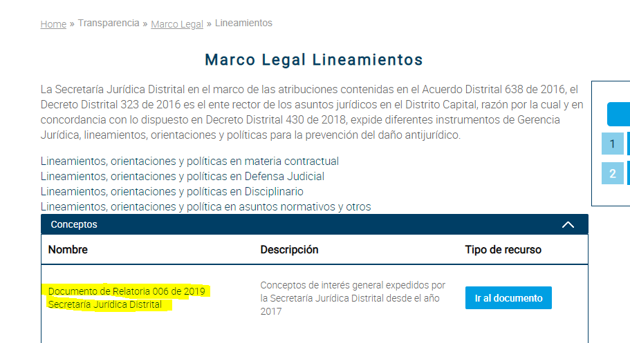
 |  | b. Información organizada por tipo de norma, temática y fecha de expedición de la más reciente a la más antigua o un buscador avanzado teniendo en cuenta filtros de palabra clave, tipo de norma y fecha de expedición. |  |  | 1
 |  | c. Normas publicadas dentro de los siguientes 5 días de su expedición. | De acuerdo con los principios de oportunidad y publicidad. |  | 1 |  |  | Ok, solucionado por TIC. no funciona link a relatoria de conceptos. Se solicitó a TIC ajuste de la pestaña de conceptos y actulización del enlace.
 | 4.3. Otros sujetos obligados | a. Todas las normas generales y reglamentarias relacionadas con su operación. |  | Art. 9, lit d), Ley 1712 de 2014 |  |  | 1
5. Presupuesto. | 5.1. Presupuesto general asignado | a. Presupuesto general asignado para cada año fiscal. |  | Art. 9, lit b), Ley 1712 de 2014, Arts.74 y 77 Ley 1474 de 2011 Par | 1 |  |  | Se publicó el presupuesto desagregado 2020.
 | 5.2. Ejecución presupuestal histórica anual | a. Información histórica detallada de la ejecución presupuestal aprobada y ejecutada de ingresos y gastos anuales. | La información que reposa debe ser al menos de los últimos dos (2) años anteriores al año en ejercicio, con corte a diciembre del periodo respectivo. | Art. 9, lit b), Ley 1712 de 2014, Arts.74 y 77 Ley 1474 de 2011 Par | 1
 | 5.3. Estados financieros | a. Estados financieros para los sujetos obligados que aplique. | La información que reposa debe ser al menos de los últimos dos (2) años anteriores al año en ejercicio, con corte a diciembre del periodo respectivo. | Art. 9, lit b), Ley 1712 de 2014, Arts.74 y 77 Ley 1474 de 2011 Par | 1 |  |  | Se solicito publicación del mes de diciembre y se verificó publicación.
6. Planeación. | 6.1. Políticas, lineamientos y manuales | a. Políticas y lineamientos sectoriales e institucionales. | Si la entidad realiza un Plan de Acción Unificado es válido la publicación de éste.Explicar en caso de no aplicarse la publicación de algún plan. | Art. 9, lit d), Ley 1712 de 2014, Art. 9, lit g), Ley 1712 de 2014 Art. 73, Ley 1474 de 201, Art. 11, lit d), Ley 1712 de 2014
 |  | b. Manuales. |  |  | 1
 |  | c. Planes estratégicos, sectoriales e institucionales. |  |  | 1 |  |  | se realizo publicación del plan estratégico 2020
 |  | d. Plan de Rendición de cuentas. | Si la entidad realiza un Plan de Acción Unificado es válido la publicación de éste. Explicar en caso de no aplicarse la publicación de algún plan. |  | 1 |  |  | Esta contenido en Plan Anticorrupción
 |  | e. Plan de Servicio al ciudadano. | Si la entidad realiza un Plan de Acción Unificado es válido la publicación de éste. Explicar en caso de no aplicarse la publicación de algún plan. https://www.funcionpublica.gov.co/eva/admon/files/empresas/ZW1wcmVzYV83Ng==/archivos/PAAC-47-57.pdf |  | 1 |  |  | Esta contenido en Plan Anticorrupción
 |  | f. Plan Antitrámites. | Si la entidad realiza un Plan de Acción Unificado es válido la publicación de éste.Explicar en caso de no aplicarse la publicación de algún plan. |  | 1 |  |  | Esta contenido en Plan Anticorrupción
 |  | g. Plan Anticorrupción y de Atención al Ciudadano de conformidad con el Art. 73 de Ley 1474 de 2011 | Si la entidad realiza un Plan de Acción Unificado es válido la publicación de éste. Explicar en caso de no aplicarse la publicación de algún plan. |  | 1
 |  | h. Contenido de toda decisión y/o política que haya adoptado y afecte al público, junto con sus fundamentos y toda interpretación autorizada de ellas. | Políticas y/o decisiones que crean, modifiquen, adicionen, entre otros, trámites, procedimientos, horarios de atención al público, costos de reproducción o de trámites, entre otros, que afectan al público. Estas políticas y/o decisiones que pueden estar consagradas en actos administrativos (memorandos, circulares, resoluciones, y demás). |  | 1
 | 6.2. Plan de gasto público (Plan de acción) | Plan de gasto público para cada año fiscal con: |  | Art. 9, lit e), Ley 1712 de 2014 Art. 74, Ley 1474 de 2011
 |  | a. Objetivos | De acuerdo con lo establecido en el artículo 74 de la Ley 1474 de 2011 es el Plan de Acción.El Plan general de compras es equivalente al Plan Anual de Adquisiciones (PAA), que se solicita también en la categoría 8.4 de la Res. 3564 de 2015. |  | 1
 |  | b. Estrategias |  |  | 1
 |  | c. Proyectos |  |  | 1
 |  | d. Metas |  |  | 1
 |  | e. Responsables |  |  | 1
 |  | f. Planes generales de compras |  |  | 1
 |  | g. Distribución presupuestal de proyectos de inversión junto a los indicadores de gestión. | La distribución presupuestal y el presupuesto desagregado deben estar publicados en el Plan de Acción, de conformidad con el artículo 74 de la Ley 1474 de 2011. |  | 1
 |  | h. Presupuesto desagregado con modificaciones | La distribución presupuestal y el presupuesto desagregado deben estar publicados en el Plan de Acción, de conformidad con el artículo 74 de la Ley 1474 de 2011. |  | 1 |  |  | OK se vinculó link al presupuesto general dentro del plan de gasto público o plan de acción.
 | 6.3. Programas y proyectos en ejecución | a. Proyectos de inversión o programas que se ejecuten en cada vigencia. Los proyectos de inversión deben ordenarse según la fecha de inscripción en el Banco de Programas y Proyectos de Inversión nacional, departamental, municipal o distrital, según sea el caso, de acuerdo a lo establecido en el artículo 77 de la Ley 1474 de 2011. | Se debe publicar el avance en la ejecución de los proyecto o programas mínimo cada 3 meses. Las empresas industriales y comerciales del Estado y las Sociedades de Economía Mixta estarán exentas de publicar la información relacionada con sus proyectos de inversión. La presente obligación se entenderá cumplida si en la sección “Transparencia y Acceso a la Información Pública” el sujeto obligado vincula el enlace al Banco de Programas y Proyectos de Inversión, donde se registró el proyecto. | Art. 9, lit d), Ley 1712 de 2014 Art. 77, Ley 1474 de 2011 | 1 |  |  | Ok se publicó el seguimiento de los proyectos con corte a 31 de diciembre de 2019
 | 6.4. Metas, objetivos e indicadores de gestión y/o desempeño | a. Metas, objetivos e indicadores de gestión y/o desempeño, de conformidad con sus programas operativos y demás planes exigidos por la normatividad. | Se debe publicar su estado de avance mínimo cada 3 meses. | Art. 9, lit d), Ley 1712 de 2014 | 1 |  |  | Se publicón matriz de indicadores IV trimestre 2019.
 | 6.5. Participación en la formulación de políticas | Mecanismos o procedimientos que deben seguir los ciudadanos, usuarios o interesados para participar en la formulación de políticas, en el control o en la evaluación de la gestión institucional, indicando: |  | Art. lit i), Ley 1712 de 2014 Art. 15, Dec. 103 de 2015
 |  | a. Sujetos que pueden participar. | ¿Quienes pueden participar? |  | 1
 |  | b. Medios presenciales y electrónicos. |  |  | 1
 |  | c. Áreas responsables de la orientación y vigilancia para su cumplimiento. |  |  | 1 |  |  | Se realizó actualización del procedimiento de formulación de políticas a la última versión.
 | 6.6. Informes de empalme | a. Informe de empalme del representante legal, cuando haya un cambio del mismo. | Se debe publicar antes de la desvinculación del representante legal de la entidad. | Ley 951, Res. 5674 de 2005 y Circular 11 de 2006 de la Contraloría General de la República | 1 |  |  | Se realizó la publicación de los siguientes informes de empalme: Diagnóstico del Sector Jurídico Balance estratégico de la Entidad Informe de Gestión MIPG Informe de Gestión y desarrollo 2019
7. Control. | 7.1. Informes de gestión, evaluación y auditoría | Informes de gestión, evaluación y auditoría incluyendo ejercicio presupuestal. Publicar como mínimo: | Explicar en caso de no aplicarse la publicación de algún plan. | Arts. 9, lit d) y 11, lit e), Ley 1712 de 2014
 |  | a. Informe enviado al Congreso/Asamblea/Concejo. | Se debe publicar dentro del mismo mes de enviado. |  | 1 |  |  | OK, ya se realizó publicación del informe 2020
 |  | b. Informe de rendición de la cuenta fiscal a la Contraloría General de la República o a los organismos de control territorial, según corresponda. | De acuerdo con la periodicidad definida. |  | 1 |  |  | Ok, la dirección de gestión corporativa realizó la publicación de los informes de los meses de noviembre, diciembre y enero 2020.
 |  | c. Informe de rendición de cuentas a los ciudadanos, incluyendo la respuesta a las solicitudes realizadas por los ciudadanos, antes y durante el ejercicio de rendición. | Publicar dentro del mismo mes de realizado el evento. |  | 1
 |  | d. Informes a organismos de inspección, vigilancia y control. |  |  | 1
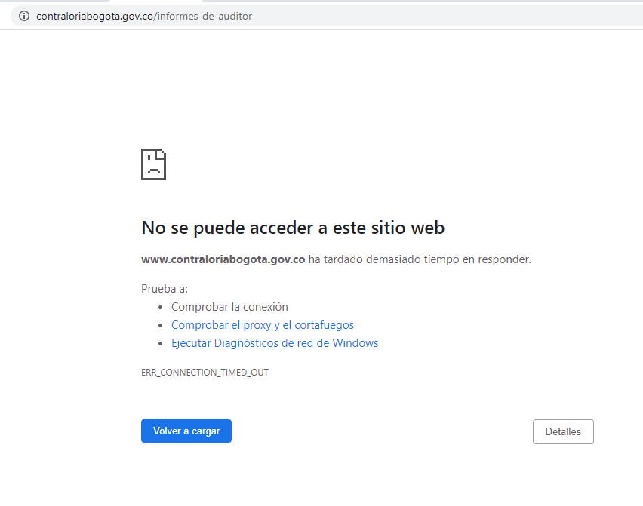
 | 7.2. Reportes de control interno | a. Informe pormenorizado del estado del control interno de acuerdo al artículo 9 de la Ley 1474 de 2011. | Se debe publicar cada cuatro meses según lo establecido por el Articulo 9 de la ley 1474 de 2011. Los sujetos obligados del orden territorial deberán publicar los informes de su sistema de control interno. | Artículo 9, Ley 1474 de 2011 | 1
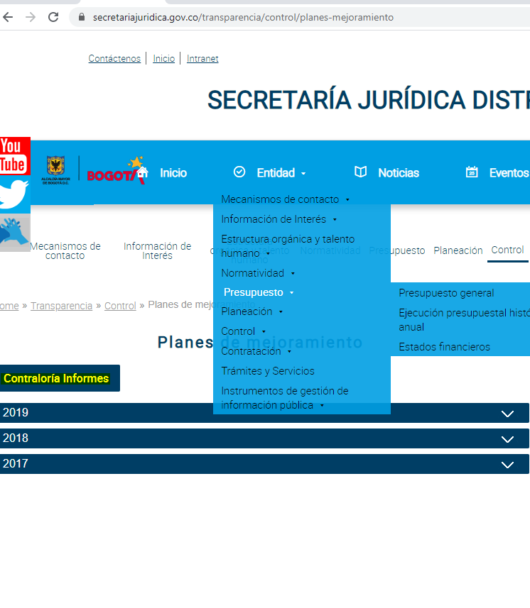
 | 7.3. Planes de Mejoramiento | a. Planes de Mejoramiento vigentes exigidos por entes de control internos o externos. De acuerdo con los hallazgos realizados por el respectivo organismo de control. | Se deben publicar de acuerdo con la periodicidad establecida por el ente de control, dentro del mismo mes de su envío. |  | 1
 |  | b. Enlace al sitio web del organismo de control en donde se encuentren los informes que éste ha elaborado sobre la entidad. |  |  | 1 |  |  | OK. La Oficina de TIC ya realizó ajuste del link de la Contraloria y ya se puede ingresar a la página.
 | 7.4. Entes de control que vigilan a la entidad y mecanismos de supervisión | a. Relación de todas las entidades que vigilan al sujeto obligado. |  | Art.11, Lit f), Ley 1712 de 2014 | 1
 |  | b. Mecanismos internos y externos de supervisión, notificación y vigilancia pertinente al sujeto obligado. |  |  | 1
 |  | c. Indicar, como mínimo, el tipo de control que se ejecuta al interior y exterior (fiscal, social, político, etc.). |  |  | 1
 | 7.5. Información para población vulnerable | a. Normas, políticas, programas y proyectos dirigidos a población vulnerable de acuerdo con su misión y la normatividad aplicable. | Madres cabeza de familia, desplazados, personas en condición de discapacidad, familias en condición de pobreza, niños, adulto mayor, etnias, reinsertados, etc. | Art. 9, Lit d), Ley 1712 de 2014 |  | 1
 | 7.6. Defensa judicial | Informe sobre las demandas contra la entidad, incluyendo: | Publicar el informe de demandas de la entidad trimestralmente. Se podrá hacer enlace a la información que publique la Agencia de Defensa Jurídica de la Nación siempre y cuando ésta permita identificar claramente los elementos enunciados en este aparte.
 |  | a. Número de demandas. |  |  | 1 |  |  | Se solicito a al Dirección de Gestión Judicial el Informe y ya fue publicado.
 |  | b. Estado en que se encuentra. |  |  | 1
 |  | c. Pretensión o cuantía de la demanda. |  |  | 1
 |  | d. Riesgo de pérdida. |  |  | 1
8. Contratación. | 8.1. Publicación de la información contractuaL | a. Información de su gestión contractual con cargo a recursos públicos en el SECOP. | Las entidades que contratan con cargo a recursos públicos o recursos públicos y privados deben publicar en el SECOP la información de su gestión contractual con cargo a recursos públicos. Se debe contar con los vínculos que direccionen a la información publicada en el SECOP por parte del sujeto obligado. | Art.10, Ley 1712 de 2014 Art.7, Dec. 103 de 2015 | 1 |  |  | Actualizada. Se reitera solicitud a la Dirección de Gestión Corporativa la Información.
 | 8.2. Publicación de la ejecución de contratos | a. Aprobaciones, autorizaciones, requerimientos o informes del supervisor o del interventor, que prueben la ejecución de los contratos. |  | Art.10, Ley 1712 de 2014 Arts. 8 y 9, Dec. 103 de 2015 | 1 |  |  | Actualizada. Se reitera solicitud a la Dirección de Gestión Corporativa la Información.
 | 8.3. Publicación de procedimientos, lineamientos y políticas en materia de adquisición y compras | a. Manual de contratación, que contiene los procedimientos, lineamientos y políticas en materia de adquisición y compras. | Los sujetos obligados que contratan con cargo a recursos públicos deberán publicar el manual de contratación, que contienen los procedimientos, lineamientos y políticas en materia de adquisición y compras, expedido conforme a las directrices señaladas por la Agencia Nacional de Contratación Publica – Colombia Compra Eficiente o el que haga sus veces. Para el resto de sujetos obligados dichos procedimientos, lineamientos, y políticas se realizarán de acuerdo a su normatividad interna. | Art.11, Lit g), Ley 1712 de 2014 Art .9, Dec. 103 de 2015 | 1
 | 8.4. Plan Anual de Adquisiciones | a. Plan Anual de Adquisiciones (PAA). | Los sujetos obligados que contratan con cargo a recursos públicos o recursos públicos y privados, deben publicar en el SECOP el PAA para los recursos de carácter público que ejecutarán en el año (Categoría 6.2 f) de la Res. 3564 de 2015 y de esta matriz). | Art. 9, Lit. e), Ley 1712 de 2014 Art. 74, Ley 1474 de 2011 Dec. 103 de 2015 | 1 |  |  | Se solicito publicación del PAA 2020 a Vanesa el 31/01/2020, ya se realizó actualización
 |  | b. Enlace que direccione al PAA publicado en el SECOP. | Los sujetos obligados que no contratan con cargo a recursos públicos no están obligados a publicar su PAA. |  | 1 |  |  | Ok ya están atendidas las solicitudes por Comunicaciones y TIC. Se solicito publicación del PAA 2020 a Vanesa el 31/01/2020, ya se realizó, no obstante, se solicito ajuste del nombre para ir la link de secop II. Así mismo, se solicitud actulizar url de secop I. I
9. Trámites y servicios. | 9.1. Trámites y servicios | Trámites que se adelanten ante las mismas, señalando: | Para los sujetos obligados a inscribir sus trámites en el Sistema Único de Información de Trámites - SUIT, se entenderá por cumplido este requisito con la inscripción de los trámites en dicho sistema y la relación de los nombres de los mismos en el respectivo sitio web oficial de la entidad con un enlace al Portal del Estado Colombiano o el que haga sus veces. Lo demás sujetos obligados deberán publicar en su sitio web el detalle de todos los servicios que brindan directamente al público, incluyendo todos los literales del presente numeral. | Art.11, literales a) y b), Ley 1712 de 2014 Art.6, Dec. 103 de 2015 Ley 962 de 2005 Decreto-ley 019 de 2012
 |  | a. La norma que los sustenta. | Para los sujetos obligados a inscribir sus trámites en el Sistema Único de Información de Trámites - SUIT, se entenderá por cumplido este requisito con la inscripción de los trámites en dicho sistema y la relación de los nombres de los mismos en el respectivo sitio web oficial de la entidad con un enlace al Portal del Estado Colombiano o el que haga sus veces. Los demás sujetos obligados deberán publicar en su sitio web el detalle de todos los servicios que brindan directamente al público, incluyendo todos los literales del presente numeral. |  | 1
 |  | b. Los procedimientos o protocolos de atención. | Para los sujetos obligados a inscribir sus trámites en el Sistema Único de Información de Trámites - SUIT, se entenderá por cumplido este requisito con la inscripción de los trámites en dicho sistema y la relación de los nombres de los mismos en el respectivo sitio web oficial de la entidad con un enlace al Portal del Estado Colombiano o el que haga sus veces. Lo demás sujetos obligados deberán publicar en su sitio web el detalle de todos los servicios que brindan directamente al público, incluyendo todos los literales del presente numeral. |  | 1
 |  | c. Los costos. |  |  | 1
 |  | d. Los formatos y formularios requeridos, indicando y facilitando el acceso a aquellos que se encuentran disponibles en línea. |  |  | 1
10. Instrumentos de gestión de información pública. | 10.1. Información Mínima | Recuerde que de acuerdo al numeral 10.1 del Anexo 1 de la Resolución 3564 de 2015 de MINTIC, cuando la información mínima requerida a publicar de que tratan los artículos 9,10 y 11 de la Ley 1712 de 2014 se encuentre en otra sección del sitio web o en un sistema de información, los sujetos obligados deben identificar la información que reposa en estos y habilitar los enlaces para permitir el acceso a la misma.
 | 10.2. Registro de Activos de Información | El Registro de Activos de información es el inventario de la información pública que el sujeto obligado genere, obtenga, adquiera, transforme o controle en su calidad de tal y debe cumplir con las siguientes características: | El sujeto obligado debe identificar, gestionar, clasificar, organizar, conservar y actualizar el Registro de Activos de Información (RAI) de acuerdo con los procedimientos, lineamientos, valoración y tiempos definidos en su programa de Gestión Documental. | 1
 |  | a. En formato excel y disponible en datos abiertos. |  |  | 1
 |  | b. Disponible en el portal www.datos.gov.co. |  |  | 1
 |  | c. Nombre o título de la categoría de información. |  |  | 1
 |  | d. Descripción del contenido de la categoría de la información. |  |  | 1
 |  | e. Idioma. |  |  | 1
 |  | f. Medio de conservación (físico, análogo y/o digital). |  |  | 1
 |  | g. Formato (hoja de cálculo, imagen, audio, video, documento de texto, etc). |  |  | 1
 |  | h. Información publicada o disponible. |  |  | 1
 |  | i. Adoptado y actualizado por medio de acto administrativo o documento equivalente de acuerdo con el régimen legal al sujeto obligado, de conformidad con lo establecido por el acuerdo No. 004 de 2013 del Archivo General de la Nación |  |  | 1
 | 10.3. Índice de Información Clasificada y Reservada | El Índice de información Clasificada y Reservada es el inventario de la información pública generada, obtenida, adquirida o controlada por el sujeto obligado, en calidad de tal, que ha sido calificada como clasificada o reservada y debe cumplir con las siguientes características: | El sujeto obligado debe identificar, gestionar, clasificar, organizar y conservar el Índice de Información Clasificada y Reservada de acuerdo con los procedimientos, lineamientos, valoración y tiempos definidos en su programa de Gestión Documental. El Índice de Información Clasificada y Reservada debe actualizarse cada vez que una información sea calificada como clasificada y reservada y cuando dicha calificación se levante, conforme a lo establecido en el mismo índice y en el Programa de Gestión Documental. | Art.20, Ley 1712 de 2014, Arts. 24, 27, 28, 29, 30, 31, 32 y 33, Dec. 103 de 2015
 |  | a. En formato excel y disponible en datos abiertos. |  |  | 1
 |  | b. Disponible en el portal www.datos.gov.co. |  |  | 1
 |  | c. Nombre o título de la categoría de información. |  |  | 1
 |  | d. Nombre o título de la información. |  |  | 1
 |  | e. Idioma. |  |  | 1
 |  | f. Medio de conservación (físico, análogo y/o digital). |  |  | 1
 |  | g. Fecha de generación de la información. |  |  | 1
 |  | h. Nombre del responsable de la información. |  |  | 1
 |  | i. Objetivo legítimo de la excepción. |  |  | 1
 |  | j. Fundamento constitucional o legal. |  |  | 1
 |  | k. Fundamento jurídico de la excepción. |  |  | 1
 |  | l. Excepción total o parcial. |  |  | 1
 |  | m. Fecha de la calificación. |  |  | 1
 |  | n. Plazo de clasificación o reserva. |  |  | 1
 |  | o. Adoptado y actualizado por medio de acto administrativo o documento equivalente de acuerdo con el régimen legal al sujeto obligado, de conformidad con lo establecido por el acuerdo No. 004 de 2013 del Archivo General de la Nación. |  |  | 1
 | 10.4. Esquema de Publicación de Información | Esquema de Publicación de la Información, con las siguientes características: | El sujeto obligado debe identificar, gestionar, clasificar, organizar y conservar Esquema de Publicación de Información de acuerdo con los procedimientos, lineamientos, valoración y tiempos definidos en su programa de gestión documental. | Art. 12, Ley 1712 de 2014 Arts. 41 y 42, Dec. 103 de 2015
 |  | a. Nombre o título de la información. | El sujeto obligado debe identificar, gestionar, clasificar, organizar y conservar Esquema de Publicación de Información de acuerdo con los procedimientos, lineamientos, valoración y tiempos definidos en su programa de gestión documental. |  | 1
 |  | b. Idioma. |  |  | 1
 |  | c. Medio de conservación (físico, análogo y/o digital). |  |  | 1
 |  | d. Formato (hoja de cálculo, imagen, audio, video, documento de texto, etc). |  |  | 1
 |  | e. Fecha de generación de la información. | El sujeto obligado debe identificar, gestionar, clasificar, organizar y conservar Esquema de Publicación de Información de acuerdo con los procedimientos, lineamientos, valoración y tiempos definidos en su programa de gestión documental. |  | 1
 |  | f. Frecuencia de actualización. |  |  | 1
 |  | g. Lugar de consulta. |  |  | 1
 |  | h. Nombre de responsable de la producción de la información. |  |  | 1
 |  | i. Nombre de responsable de la información. |  |  | 1
 |  | j. Procedimiento participativo para la adopción y actualización del Esquema de Publicación. Los sujetos obligados, de acuerdo con el régimen legal aplicable, implementarán mecanismos de consulta a ciudadanos, interesados o usuarios con el fin de identificar información que pueda publicarse de manera proactiva y establecer los formatos alternativos que faciliten la accesibilidad a poblaciones específicas. |  |  | 1
 |  | k. Adoptado y actualizado por medio de acto administrativo o documento equivalente de acuerdo con el régimen legal al sujeto obligado, de conformidad con lo establecido por el acuerdo No. 004 de 2013 del Archivo General de la Nación. |  |  | 1
 | 10.5. Programa de Gestión Documental | a. Plan para facilitar la identificación, gestión, clasificación, organización, conservación y disposición de la información pública, elaborado según lineamientos del Decreto 2609 de 2012, o las normas que lo sustituyan o modifiquen. | Los sujetos obligados de naturaleza privada que no están cobijados por el Decreto 2609 de 2012, o el que lo complemente o sustituya, deben cumplir, en la elaboración del programa de Gestión Documental, como mínimo con lo siguiente: 1. Política de Gestión Documental. 2. Tablas de Retención Documental. 3. Archivo Institucional. 4. Políticas para la gestión de documentos electrónicos (Preservación y custodia digital). 5. Integrarse al Sistema Nacional de Archivos. | Arts. 15 y 17, Ley 1712 de 2014 Arts. 44 al 50, Dec. 103 de 2015 | 1
 |  | b. Adoptado y actualizado por medio de acto administrativo o documento equivalente de acuerdo con el régimen legal al sujeto obligado, de conformidad con lo establecido por el acuerdo No. 004 de 2013 del Archivo General de la Nación |  |  | 1
 | 10.6. Tablas de Retención Documental | a. Listado de series, con sus correspondientes tipos documentales, a las cuales se asigna el tiempo de permanencia en cada etapa del ciclo vital de los documentos. | Es el Instrumento que permite establecer cuáles son los documentos de una entidad, su necesidad e importancia en términos de tiempo de conservación y preservación y que debe hacerse con ellos una vez finalice su vigencia o utilidad. | Art. 13, Ley 1712 de 2014 Art. 4, Par. 1, Dec. 103 de 2015 Acuerdo 004 de 2013, AGN | 1
 |  | b. Adoptadas y actualizadas por medio de acto administrativo o documento equivalente de acuerdo con el régimen legal al sujeto obligado, de conformidad con lo establecido por el acuerdo No. 004 de 2013 del Archivo General de la Nación. |  |  | 1
 | 10.7. Registro de publicaciones | a. Registro de publicaciones que contenga los documentos publicados de conformidad con la Ley 1712 de 2014. | Listado de documentos publicados actualmente y con anterioridad en el sitio web del sujeto obligado relacionados con el cumplimiento de la Ley 1712 de 2014, automáticamente disponibles para su consulta y/o descarga. | Art.11, Lit. j), Ley 1712 de 2014 Art. 37 y 38, Dec. 103 de 2015 | 1
 |  | b. Automáticamente disponibles. |  |  | 1
 | 10.8. Costos de reproducción | a. Costos de reproducción de la información pública. |  | Arts. 20 y 21, Dec. 103 de 2015 | 1
 |  | b. Acto administrativo o documento equivalente donde se motive de manera individual el costo unitario de los diferentes tipos de formato a través de los cuales se puede reproducir la información. | Este acto administativo debe ser suscrito por funcionario o empleado de nivel directivo. |  | 1
 | 10.9. Mecanismos para presentar quejas y reclamos en relación con omisiones o acciones del sujeto obligado | a. Información sobre los mecanismos para presentar quejas y reclamos en relación con omisiones o acciones del sujeto obligado, y la manera como un particular puede comunicar una irregularidad ante los entes que ejercen control sobre la misma. | Publicar la dirección, correo electrónico, teléfono y/o enlace al sistema de denuncias, tanto del sujeto obligado como de los entes que ejercen control sobre el mismo, donde las personas puedan presentar una queja y reclamo sobre acciones u omisiones del sujeto obligado. | Art.11, Lit. h), Ley 1712 de 2014 Art. 16, Dec. 103 de 2015 Par. 1 y 2 | 1
 | 10.10. Informe de Peticiones, quejas, reclamos, denuncias y solicitudes de acceso a la información | a. Informe de todas las peticiones, quejas, reclamos, denuncias y solicitudes de acceso a la información recibidas y los tiempos de respuesta, junto con un análisis resumido de este mismo tema. | El sujeto obligado debe definir la periodicidad de publicación de este informe e indicarla en su Esquema de Publicación de Información. | Art.11, Lit. h), Ley 1712 de 2014 Art. 52, Dec. 103 de 2015 Par. 2 Art. 54, Ley 190 de 1995 | 1 |  |  | Se solicitó a la DGC la publicación del informe del mes de diciembre el cual ya se efectúo.
 |  | Informe específico sobre solicitudes de información pública, discriminando mínimo la siguiente información: | Los sujetos obligados de la Ley 1712 de 2014, que también son sujetos de la Ley 190 de 1995, podrán incluir este informe en los informes de que trata el artículo 54 de la Ley 190 de 1995.
 |  | b. Número de solicitudes recibidas. |  |  | 1
 |  | c. Número de solicitudes que fueron trasladadas a otra institución. |  |  | 1
 |  | d. Tiempo de respuesta a cada solicitud. |  |  | 1
 |  | e. Número de solicitudes en las que se negó el acceso a la información. |  |  | 1 |  |  | Se solicitó a la DGC la publicación del informe del cuarto trimestre el cual ya se efectúo.
11. Transparencia Pasiva. | 11.1. Medios de seguimiento para la consulta del estado de las solicitudes de información pública | a. En la recepción de solicitudes de información pública los sujetos obligados deben indicar al solicitante los medios por los cuales se puede hacer seguimiento a la misma mediante el número o código de seguimiento asignado | (Artículo 17, Decreto 103 2015) | (Artículo 17, Decreto 103 2015) | 1
 | 11.2. Formulario para la recepción de solicitudes de información pública. | Requisitos generales: |  | (Decreto No. 1081 de 2015, Artículo 2.1.1.3.1.1, Numeral 5)
 |  | a. Habilitación para el uso de niños, niñas y adolescentes | El formulario debe estar habilitado para que tanto niños y niñas como adolescentes puedan hacer solicitudes de información pública. |  | 1
 |  | b. Validación de los campos | El formulario deberá contar con una validación de campos que permita indicar al ciudadano si existen errores en el diligenciamiento o si le hace falta incluir alguna información. |  | 1
 |  | c. Ayudas | El sujeto obligado debe disponer de un enlace o documento de ayuda, en donde se detallen las características, requisitos, mecanismos de seguimiento y plazos de respuesta teniendo en cuenta el tipo de petición o solicitud de información |  | 1
 |  | d. Solicitud de información pública con identidad reservada | El sujeto obligado debe disponer de un enlace que redirija al formato de solicitud de información con identidad reservada, dispuesto por la Procuraduría General de la Nación en su página web. El cual corresponde a: https://www.procuraduria.gov.co/portal/pqrsdf_Solicitud_de_informacion_con_identificacion_reservada.page | (Ley 1712, Artículo 4 ) | 1
 |  | Campos mínimos del formulario: |  | (Decreto No. 1081 de 2015, Artículo 2.1.1.3.1.1, Numeral 5)
 |  | e. Tipo de Solicitud | En este campo se deben desplegar los tipos de solicitud establecidos por la ley (petición, queja, reclamo, sugerencia solicitud o solicitud de información pública). En caso de formularse un derecho de petición se debe aclarar al peticionario que de conformidad con los mandatos de la Ley 1755 de 2015, su petición deberá contener los nombres y apellidos completos del solicitante, de su representante y/o apoderado, el objeto de la petición y las razones en las que fundamenta su petición, aclarando que en ningún caso podrá ser rechazada la petición por motivos de fundamentación inadecuada o incompleta. |  | 1
 |  | f. Tipo de solicitante | Persona natural; persona jurídica; niños, niñas y adolescentes, apoderado |  | 1
 |  | g. Primer Nombre | El conjunto de palabras con las que jurídica y oficialmente se individualiza, identifica y designa cada persona. Toda persona tiene derecho a su individualidad y por consiguiente al nombre que por ley le corresponde. El nombre comprende, el (los) nombre(s) y el (los) apellido(s). |  | 1
 |  | h. Segundo Nombre (opcional) |  |  | 1
 |  | i. Primer Apellido |  |  | 1
 |  | j. Segundo Apellido (opcional) |  |  | 1
 |  | k. Tipo de identificación | Tipo de identificación C.C. ___ C.E. ___ R.C. ___ T.I. ___ Otro: ___ |  | 1
 |  | l. Número de identificación | Número de identificación de la persona que radica la solicitud de información |  | 1
 |  | m. Razón Social | Hace referencia al nombre y firma por los cuales es conocida una compañía mercantil de forma colectiva, comanditaria o anónima. |  | 1
 |  | n. NIT | Número de identificación tributario asignado a personas jurídicas y naturales por la Dirección de Impuestos y Aduanas Nacionales. |  | 1
 |  | o. País | Nombre o denominación con el que se identifica una Nación, región o territorio que forma una unidad geográfica, política y cultural. Para el caso, corresponde al país de la persona que radica la solicitud de información, el cual debe corresponder a una lista desplegable para que el usuario haga la elección. |  | 1
 |  | p. Departamento | Contiene el nombre de entidades territoriales, las cuales tienen autonomía para la administración de los asuntos seccionales y la planificación y promoción del desarrollo económico y social dentro de su territorio en los términos establecidos por la Constitución. Para el caso, corresponde al departamento de la persona que radica la solicitud de información, el cual debe corresponder a una lista desplegable para que el usuario haga la elección |  | 1
 |  | q. Municipio | Contiene el nombre de la entidad territorial fundamental de la división político-administrativa del Estado colombiano, con autonomía política, fiscal y administrativa dentro de los límites que le señalen la Constitución y las leyes de la República. Para el caso, corresponde al municipio de la persona que radica la solicitud de información, el cual debe corresponder a una lista desplegable para que el usuario haga la elección. |  | 1
 |  | r. Dirección | Define el conjunto de signos alfanuméricos mediante los cuales se identifica la ubicación de un sujeto u objeto en una zona geográfica determinada. Para el caso, corresponde a la dirección de la persona que radica la solicitud de información. |  | 1
 |  | s. Correo electrónico | Identificador específico de Internet que contiene una cadena de caracteres localmente interpretada seguida por el carácter especial @ y posteriormente un dominio Internet, que permite a los usuarios enviar y recibir mensajes. Para el caso, corresponde al correo electrónico de la persona que radica la solicitud de información. |  | 1
 |  | t. Teléfono fijo | Corresponde al número telefónico fijo de la persona que radica la solicitud de información. |  | 1
 |  | u. Teléfono móvil | Corresponde al número telefónico móvil de la persona que radica la solicitud de información. |  | 1
 |  | v. Contenido de la solicitud | Corresponde a la caja de texto donde se detalla la solicitud de información, teniendo en cuenta que de conformidad con los mandatos de la Ley 1712 de 2014 no se requiere justificación. |  | 1
 |  | w. Archivos o documentos | El formulario debe contar con un espacio para que los usuarios envíen documentos o archivos como soporte de su solicitud (archivos de texto, hoja de cálculo, video, audio, imágenes, entre otros). |  | 1
 |  | x. Opción para elegir el medio de respuesta | El formulario debe contener un campo que permita al usuario elegir el medio por el cual quiere recibir respuesta de la solicitud de información pública. |  | 1
 |  | y. Información sobre posibles costos asociados a la respuesta | El formulario debe contener un campo en que informe sobre los costos de reproducción de la información pública, individualizando el costo unitario de los diferentes tipos de formato a través de los cuales se puede reproducir la información. |  | 1
12. Accesibilidad Web. | 12.1. Accesibilidad en medios electrónicos para la población en situación de discapacidad visual | a. ¿El sitio web de su Entidad cumple con los criterios de accesibilidad de nivel A? | La pregunta hace referencia a la norma técnica NTC5854, donde existen tres posibilidades que indican el cumplimiento de accesibilidad web: A, AA y AAA; ello en concordancia con el artículo 5 de la Resolución 3564 de 2015 de MINTIC. |  | 1
 |  |  |  |  | 172 | 1 | 173 | 100
 |  |  |  |  | 99.42% |  | 149 | 86.12716763

